20181017微信原图
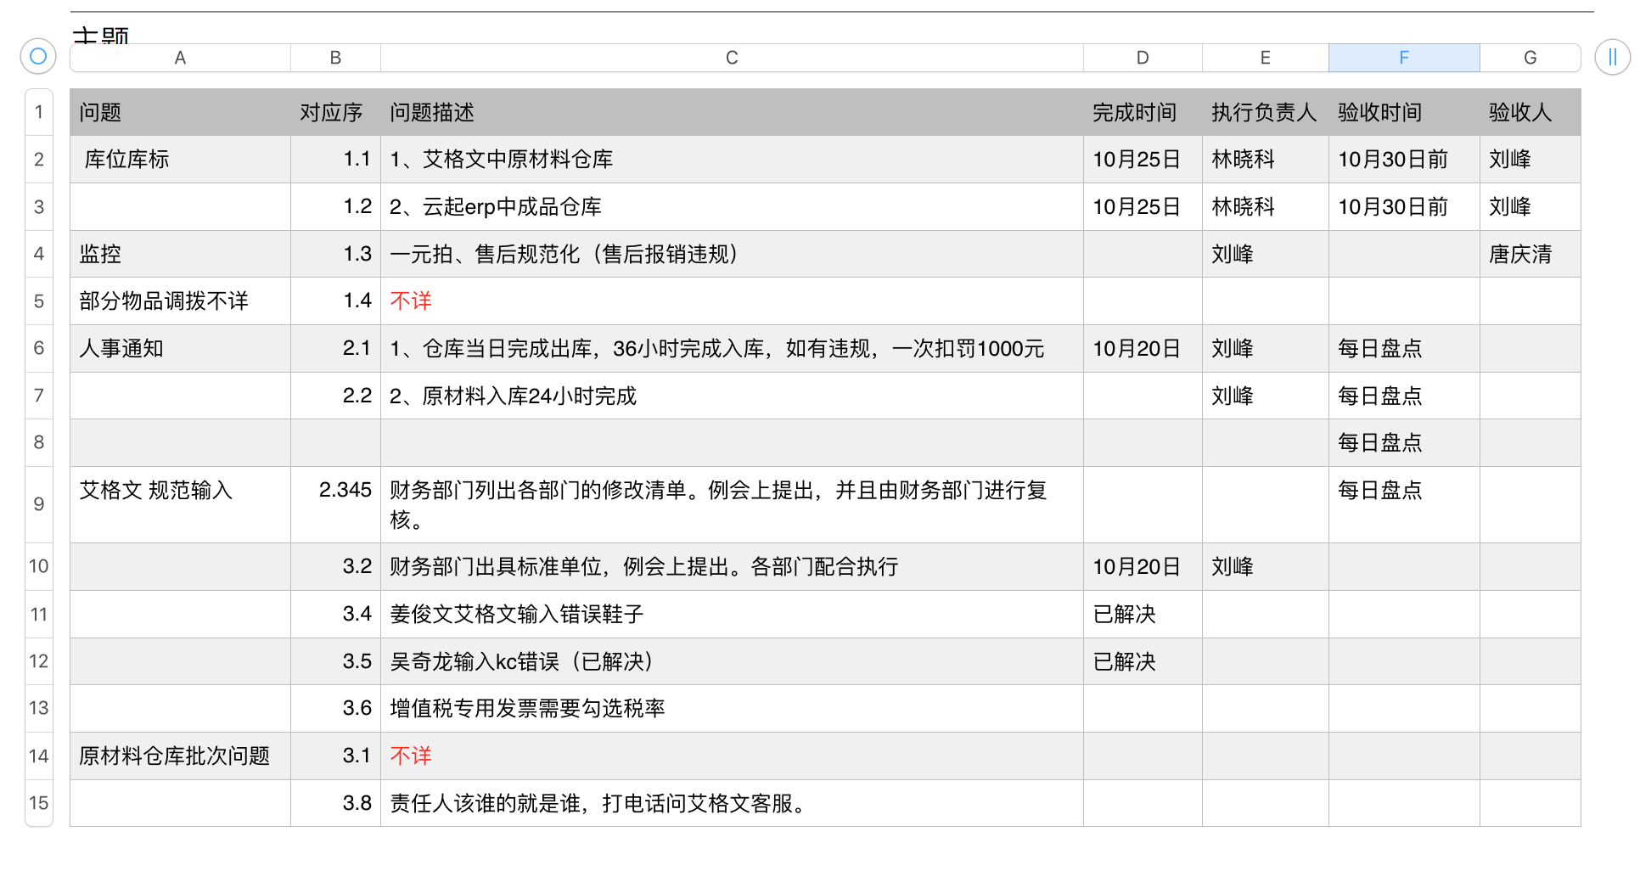
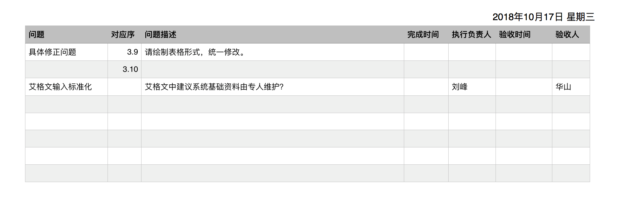
序号 | 问题 | 对应序 | 问题描述 | 完成时间 | 执行负责人 | 验收时间 | 验收人
1 | 库位库标 | 1.1 | 1.艾格文中原材料仓库 | 2018-10-25 | 林晓科 | 10月30日前 | 刘锋
2 |  | 1.2 | 2.云起ERP中成品仓库 | 2018-10-25 | 林晓科 | 10月30日前 | 刘锋
3 | 监控 | 1.3 | 一元拍、售后规范化（售后报销违规） |  | 刘锋 |  | 唐庆清
4 | 部分物品调拨不详 | 1.4 | 不详
5 | 人事通知 | 2.1 | 1.仓库当日完成出库，36小时完成入库，如有违规，一次扣罚1000元 | 2018-10-20 | 刘锋 | 每日盘点
6 |  | 2.2 | 2.原材料入库24小时完成 |  | 刘锋 | 每日盘点
7 | 艾格文 规范输入 | 2.345 | 财务部门列出各部门的修改清单。例会上提出，并且由财务部门进行复核。
8 |  | 3.2 | 财务部门出具标准单位，例会上提出。各部门配合执行 | 2018-10-20 | 刘锋
9 |  | 3.4 | 姜俊文艾格文输入错误鞋子 | 已解决
10 |  | 3.5 | 吴奇龙输入KC错误 | 已解决
11 |  | 3.6 | 增值税专用发票需要勾选税率
12 | 原材料仓库批次问题 | 3.1 | 不详
13 |  | 3.8 | 责任人该谁的就是谁，打电话问艾格文客服。
14 | 具体修正问题 | 3.9 | 请绘制表格形式，统一修改
15 | 艾格文输入标准化 |  | 艾格文中建议系统基础资料由专人维护？ |  | 刘锋 |  | 华山

